Planilha1
 |  |  |  | Célula de preenchimento
 |  |  |  | Célula de análise

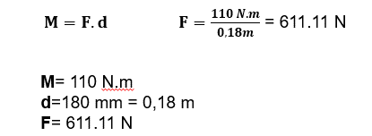
 |  |  | Cálculo de força no começo da haste;
F= | 611.11 | N
d= | 0.18 | m

M= | 110 | N.m

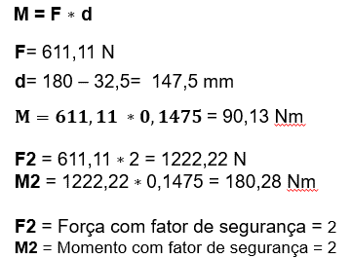
 |  |  | Cálculo de momento no final da haste;
F= | 611.11 | N
d= | 0.1475 | m
FS= | 2
F2= | 1222.2 | N.m

M= | 180.28 | N.m

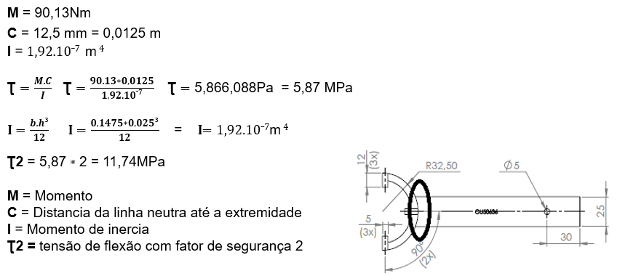
 |  |  | Cálculo de flexão no final da haste
M= | 90.13 | N.m
C= | 0.0125 | m
I= | 1.92E-07 | m4
FS= | 2

Ʈ= | 5.87 | Mpa

Ʈ2= | 11.74 | Mpa

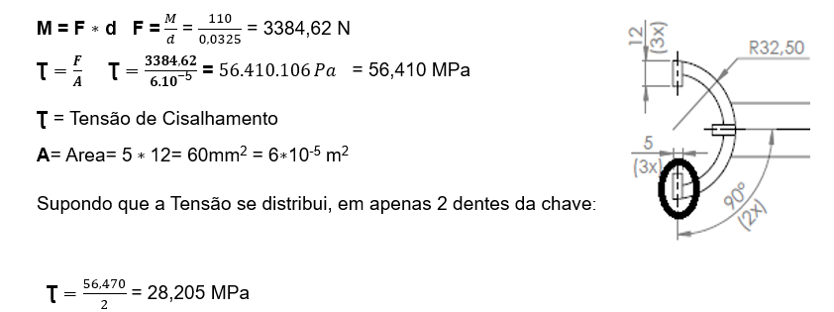
 |  |  | Cálculo de tensão de cisalhamento nos dentes
M= | 110 | N.m
d= | 0.0325 | m

F= | 3384.62 | N

L= | 0.005 | m
C= | 0.012 | m
A= | 0.00006 | m²

Ʈ= | 56.41 | Mpa

QTD= | 2 | dentes

Ʈ= | 28.205 | Mpa

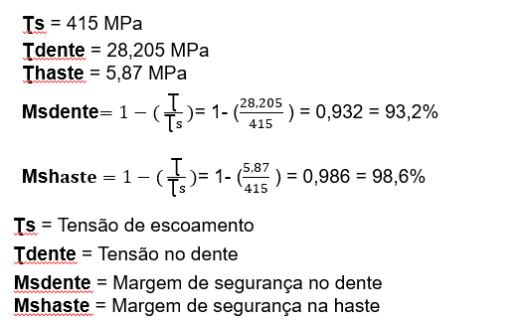
 |  |  | Cálculo de margem de segurança para cisalhamento
Ʈdente= | 28.21 | Mpa
Ʈhaste= | 5.87 | Mpa
Ʈs= | 415 | Mpa

Ms.dente | 93.2%

Ms.haste | 98.6%

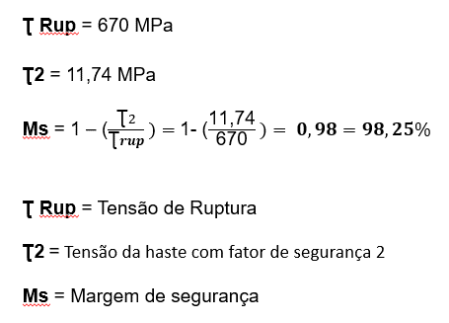
 |  |  | Calculo de margem de segurança para ruptura
Ʈ2= | 11.74 | Mpa
Ʈrup= | 670 | Mpa

Ms= | 98.25%

